상품제안서
네이쳐 야광봉 응원 콘서트 공연 행사 운동회 팬클럽 소품 | 상품코드: F28180

 |  |  |  |  |  |  | 02-412-0044 | www.easy1.co.kr
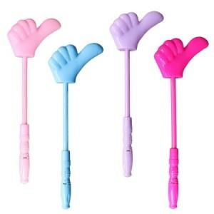

【상세/제작정보】 | 인쇄 불가능

【인쇄/포장옵션】 | / 포장불가능

【공급단가】 | 수량 | 830~ | 1,660~ | 3,000~ | 5,000~ | 10,000~
*VAT별도 | 단가 | 1,300원 | 1,280원 | 1,250원 | 1,200원 | 1,150원

【상품 URL】 | https://dev.easy1.co.kr:443/src/goods_detail.php?gdno=28180

